상품제안서
송월 항균케어 핸드워시 1개+ 스윗하트 하니36 타올2매 세트 | 상품코드: S47555

 |  |  |  |  |  |  | 02-713-8555 | www.synergygift.co.kr
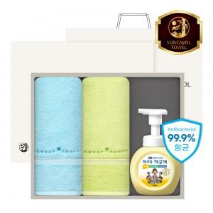

【상세/제작정보】 | <p><span style="font-size: 18.6667px;">※ 자수인쇄 2p, 글자 20자 기준(난이도, 크기, 글자수에 따라 비용 추가 변동 됩니다)</span>​​​​​​​</p>

【인쇄/포장옵션】 | 나염1도, 자수2p / 포장지포장

【공급단가】 | 수량 | 50~ | 100~ | 300~ | 1,000~ | 3,000~
*VAT별도 | 단가 | 12,220원 | 11,750원 | 11,370원 | 10,810원 | 10,430원

【상품 URL】 | https://www.synergygift.co.kr:443/src/goods_detail.php?gdno=47555

